REGLAS
REGLAS PARA LA DETERMINACIÓN DE CARGOS DE ACCESO
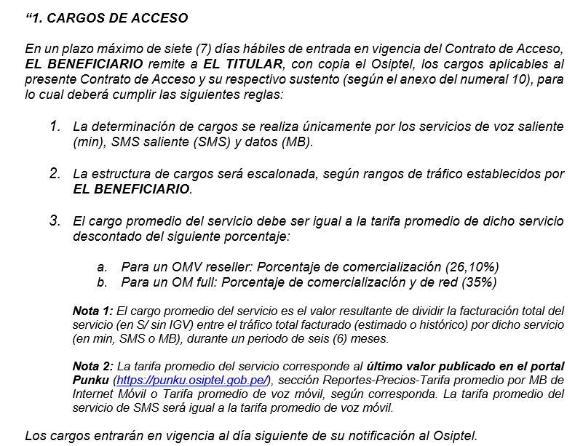

Punku-datos
PUNKU. El portal a la informacion de las telecomunicaciones
CATEGORIAS:Precios
Fecha de Reporte:2023-08-16

TARIFA PROMEDIO POR MB DE INTERNET DESDE TELÉFONOS MÓVILES (Variación acumulada desde 2014-I hasta 2023-I: -97.6%)
TARIFA PROMEDIO POR MB DE INTERNET DESDE TELÉFONOS MÓVILES (Variación acumulada desde 2014-I hasta 2023-I: -97.6%)
PERIODO | TARIFA PROMEDIO POR MB DE INTERNET MÓVIL
2014-I | 0.059785439814
2014-II | 0.056920627531
2014-III | 0.054322079771
2014-IV | 0.050202170057
2015-I | 0.048265671936
2015-II | 0.042378642734
2015-III | 0.034641806295
2015-IV | 0.032834438037
2016-I | 0.031459083075
2016-II | 0.025482066339
2016-III | 0.025877350011
2016-IV | 0.014287587562
2017-I | 0.013699360124
2017-II | 0.011716416125
2017-III | 0.010051393612
2017-IV | 0.0074534641885
2018-I | 0.0060981321805
2018-II | 0.0048633012012
2018-III | 0.005170005343
2018-IV | 0.0041912023646
2019-I | 0.0040676613755
2019-II | 0.0037232785815
2019-III | 0.0032945401956
2019-IV | 0.0029884326172
2020-I | 0.0028640612969
2020-II | 0.0022508731057
2020-III | 0.0021931077465
2020-IV | 0.0020917761737
2021-I | 0.0019973047361
2021-II | 0.0019198967994
2021-III | 0.0018404535452
2021-IV | 0.0017110142983
2022-I | 0.0015555583903
2022-II | 0.0020113301799
2022-III | 0.0017178700805
2022-IV | 0.0014241868405
2023-I | 0.0013439966768

Comentarios:
Información reportada en el marco de la NRIP.
a) La tarifa promedio por MB en Internet móvil (mercado) se estima como el ratio entre la suma de ingresos por el servicio de Internet móvil y la suma de tráfico cursado de megabytes. b) La estimación considera las empresas con mayor participación de mercado. c) Información disponible al 9/06/2023.

Disclaimer:
El uso de la presente información deberá ser acorde con la política del SGSI, la normativa de confidencialidad del OSIPTEL y cualquier otra normativa aplicable

